2020_data
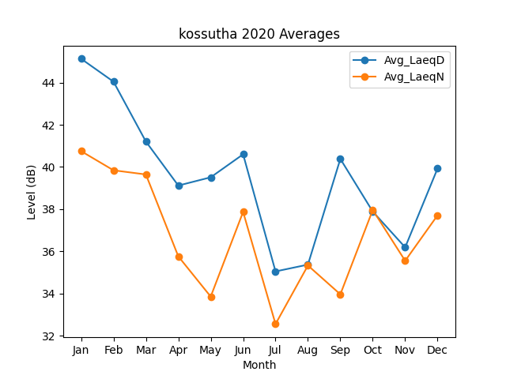
Month | Avg_LaeqD | Avg_LaeqN
1 | 45.133245481 | 40.750744771
2 | 44.04588972 | 39.841984378
3 | 41.205962391 | 39.643554478
4 | 39.116711166 | 35.757920394
5 | 39.509220723 | 33.848981288
6 | 40.599461515 | 37.866785986
7 | 35.043495538 | 32.547051956
8 | 35.366484193 | 35.325350147
9 | 40.381862074 | 33.957198572
10 | 37.882761241 | 37.958084949
11 | 36.186406448 | 35.548190292
12 | 39.928620385 | 37.707246816

